Step 1
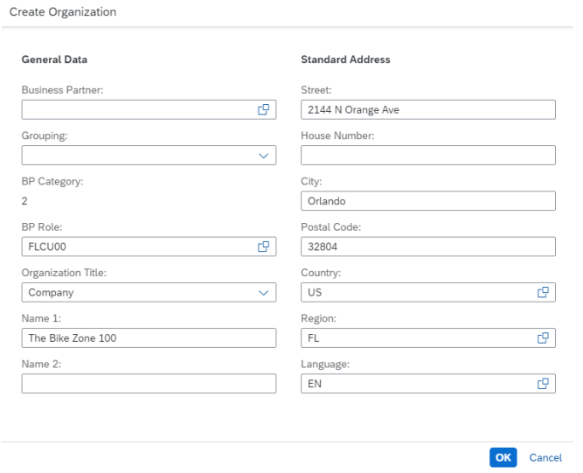
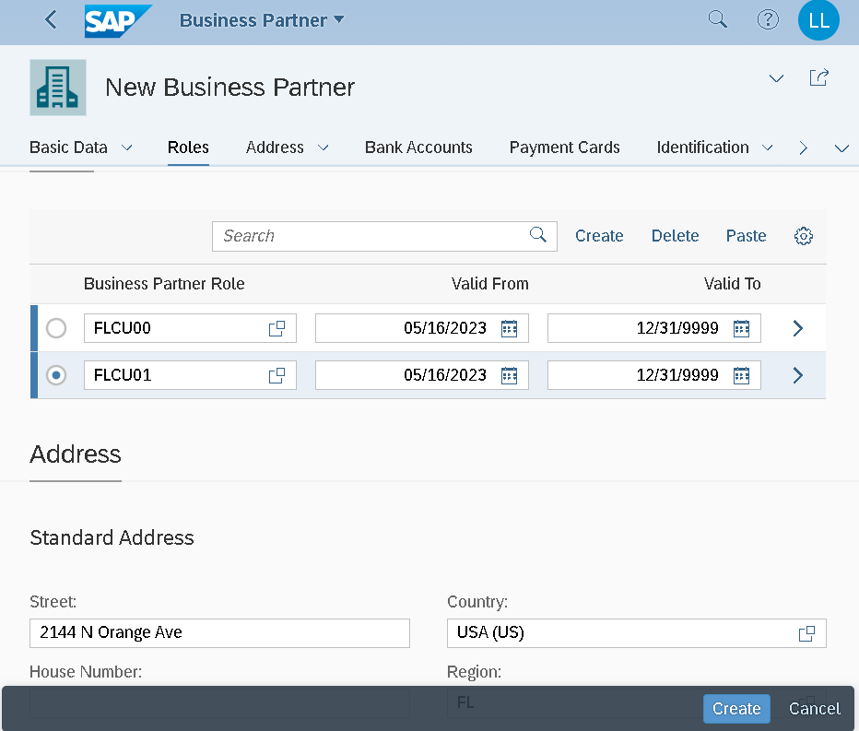
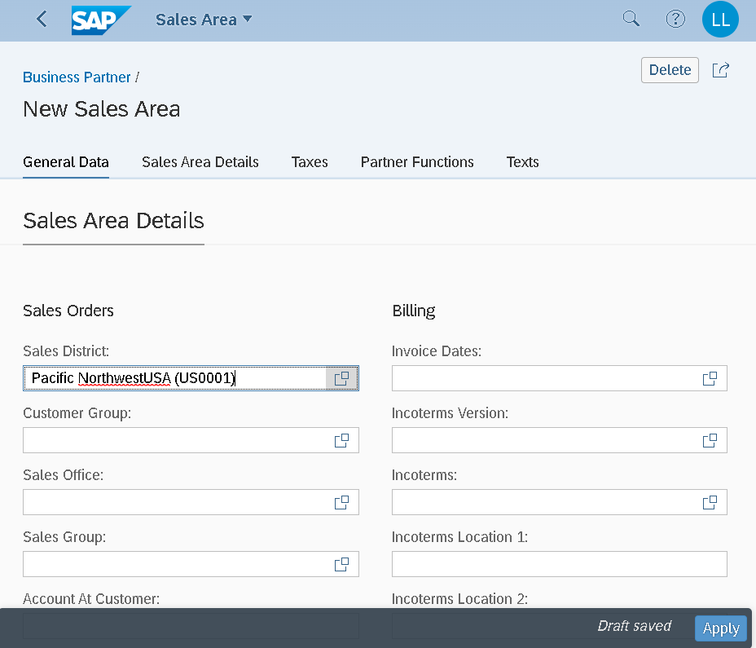
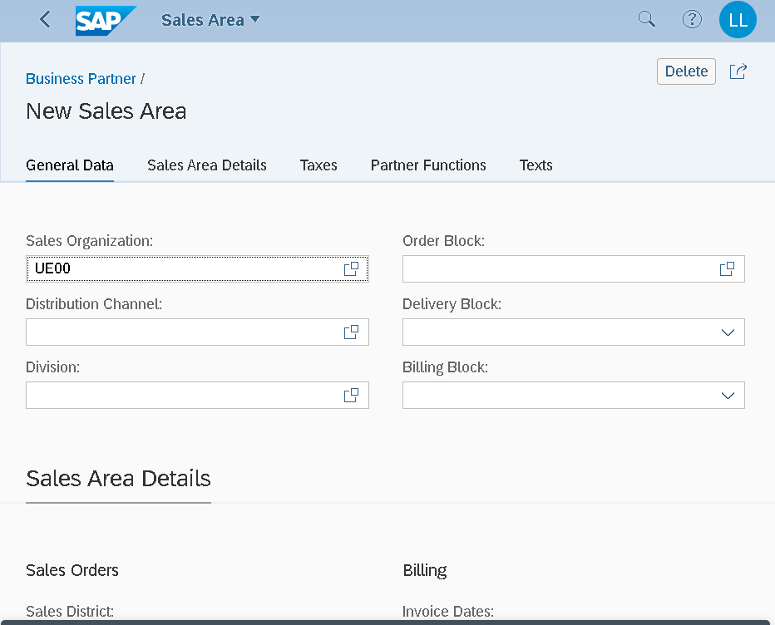
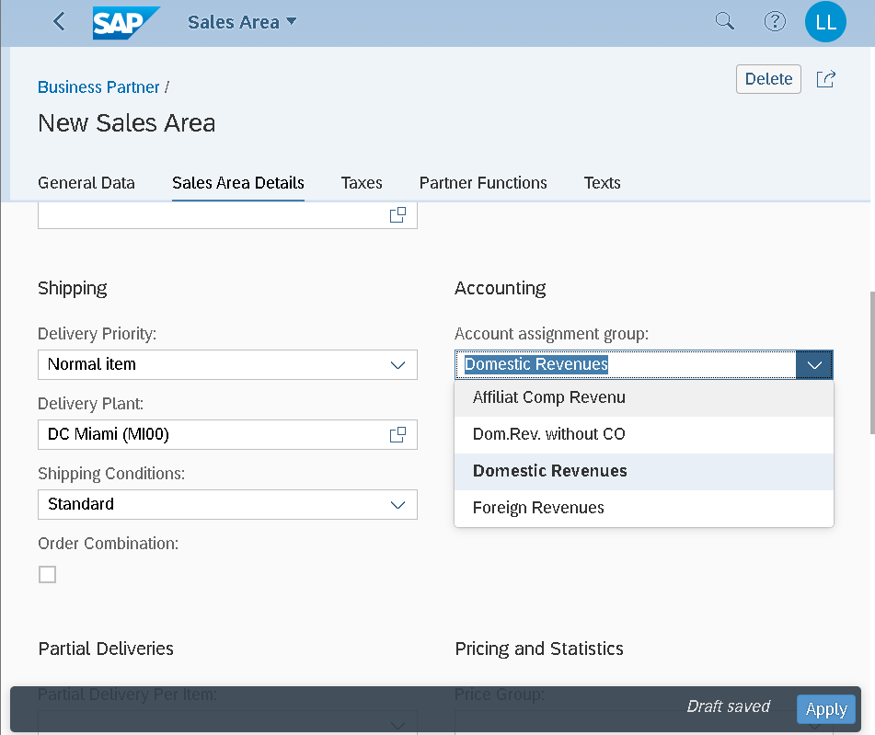
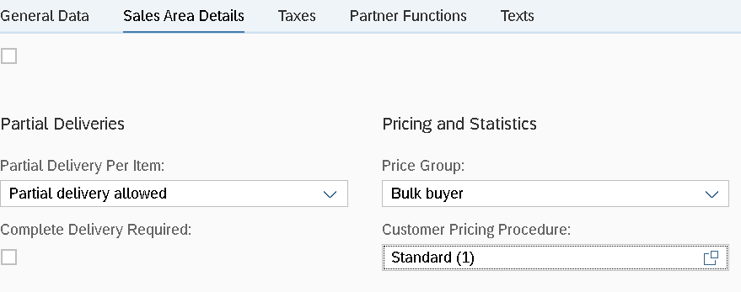
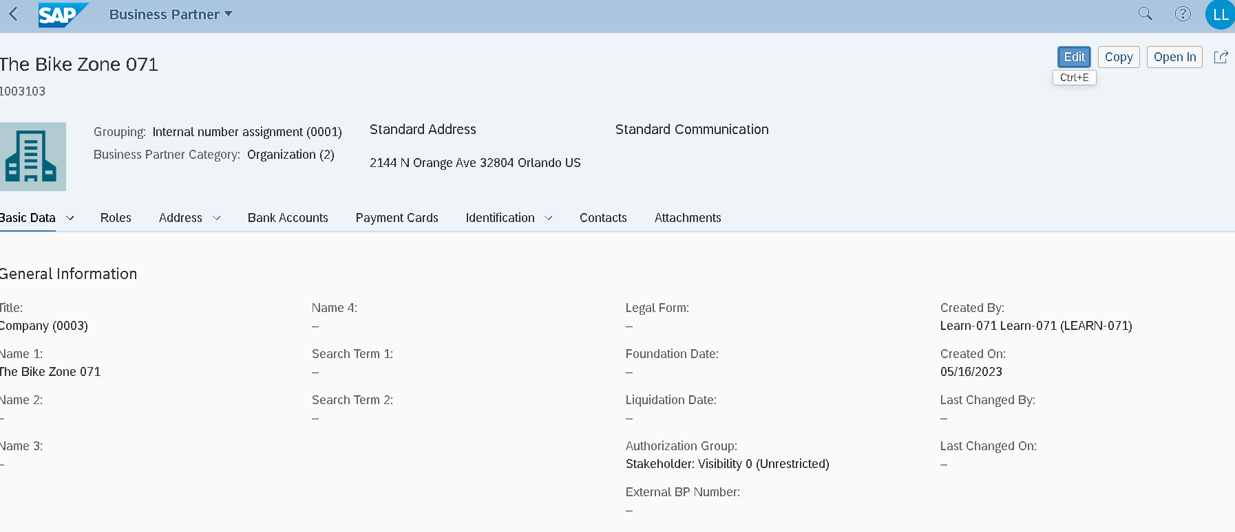
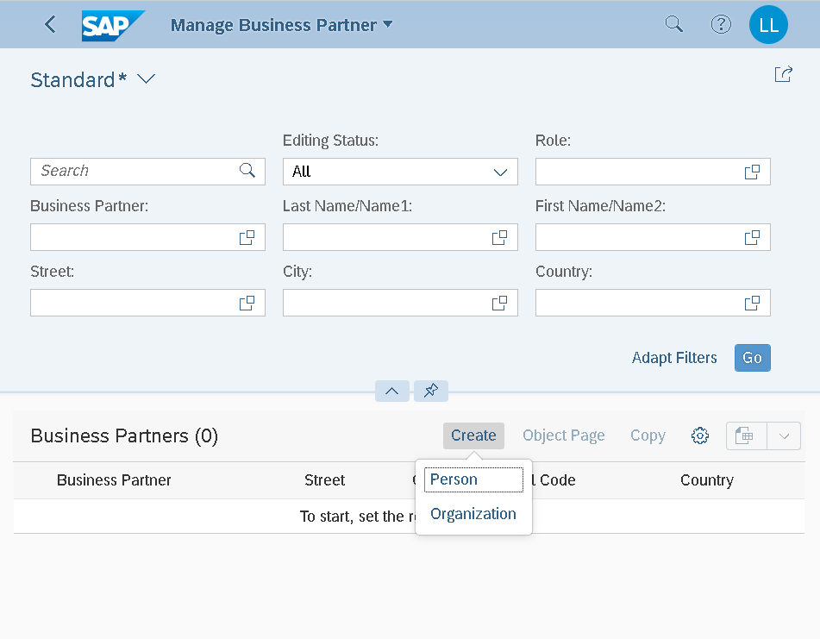
Organization: Customer Partner number

Step 2
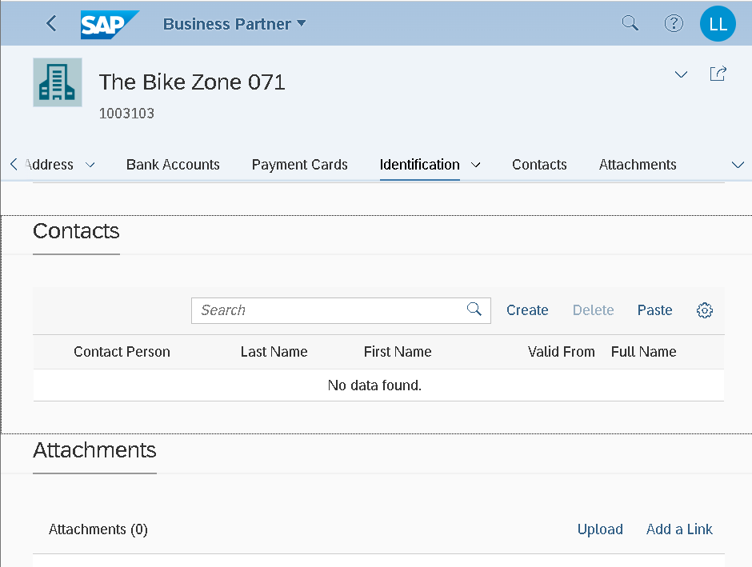

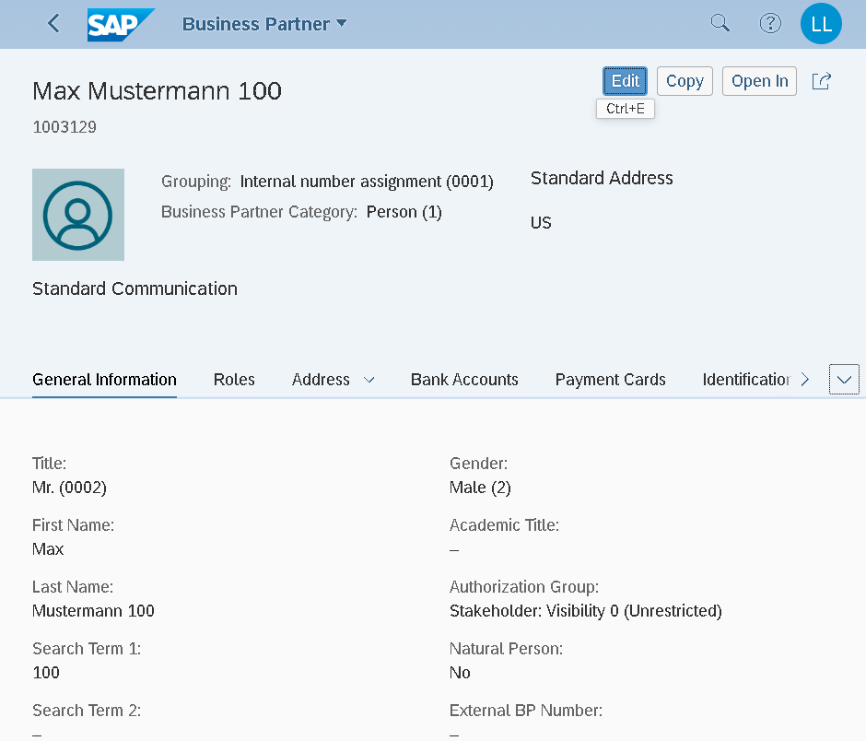

Step4
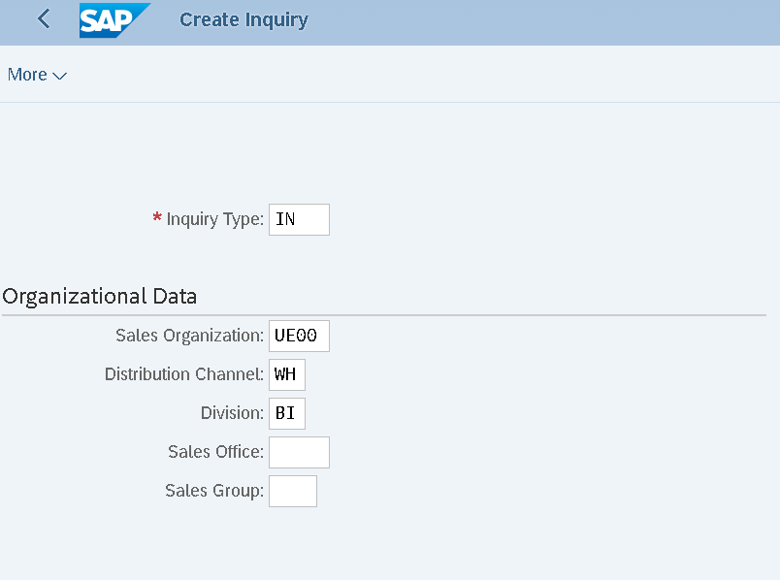

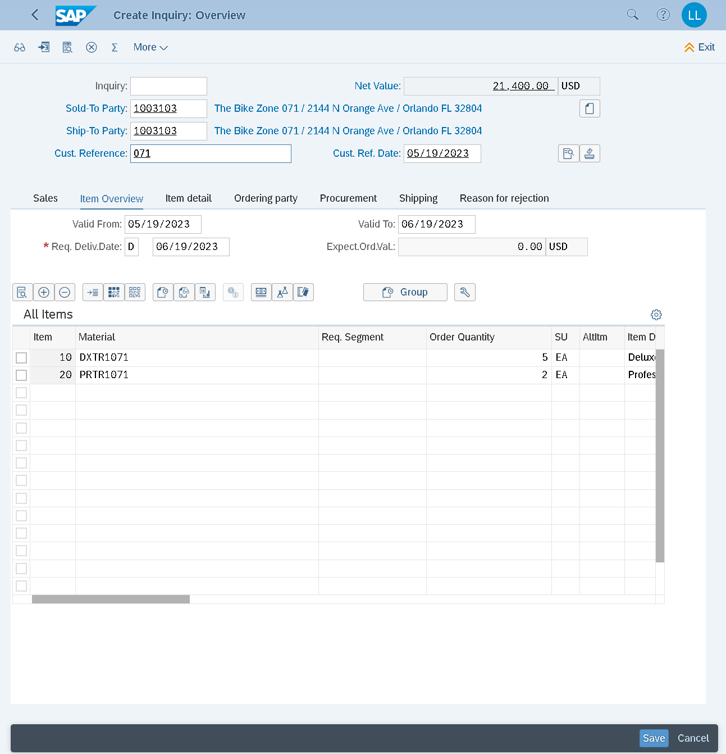
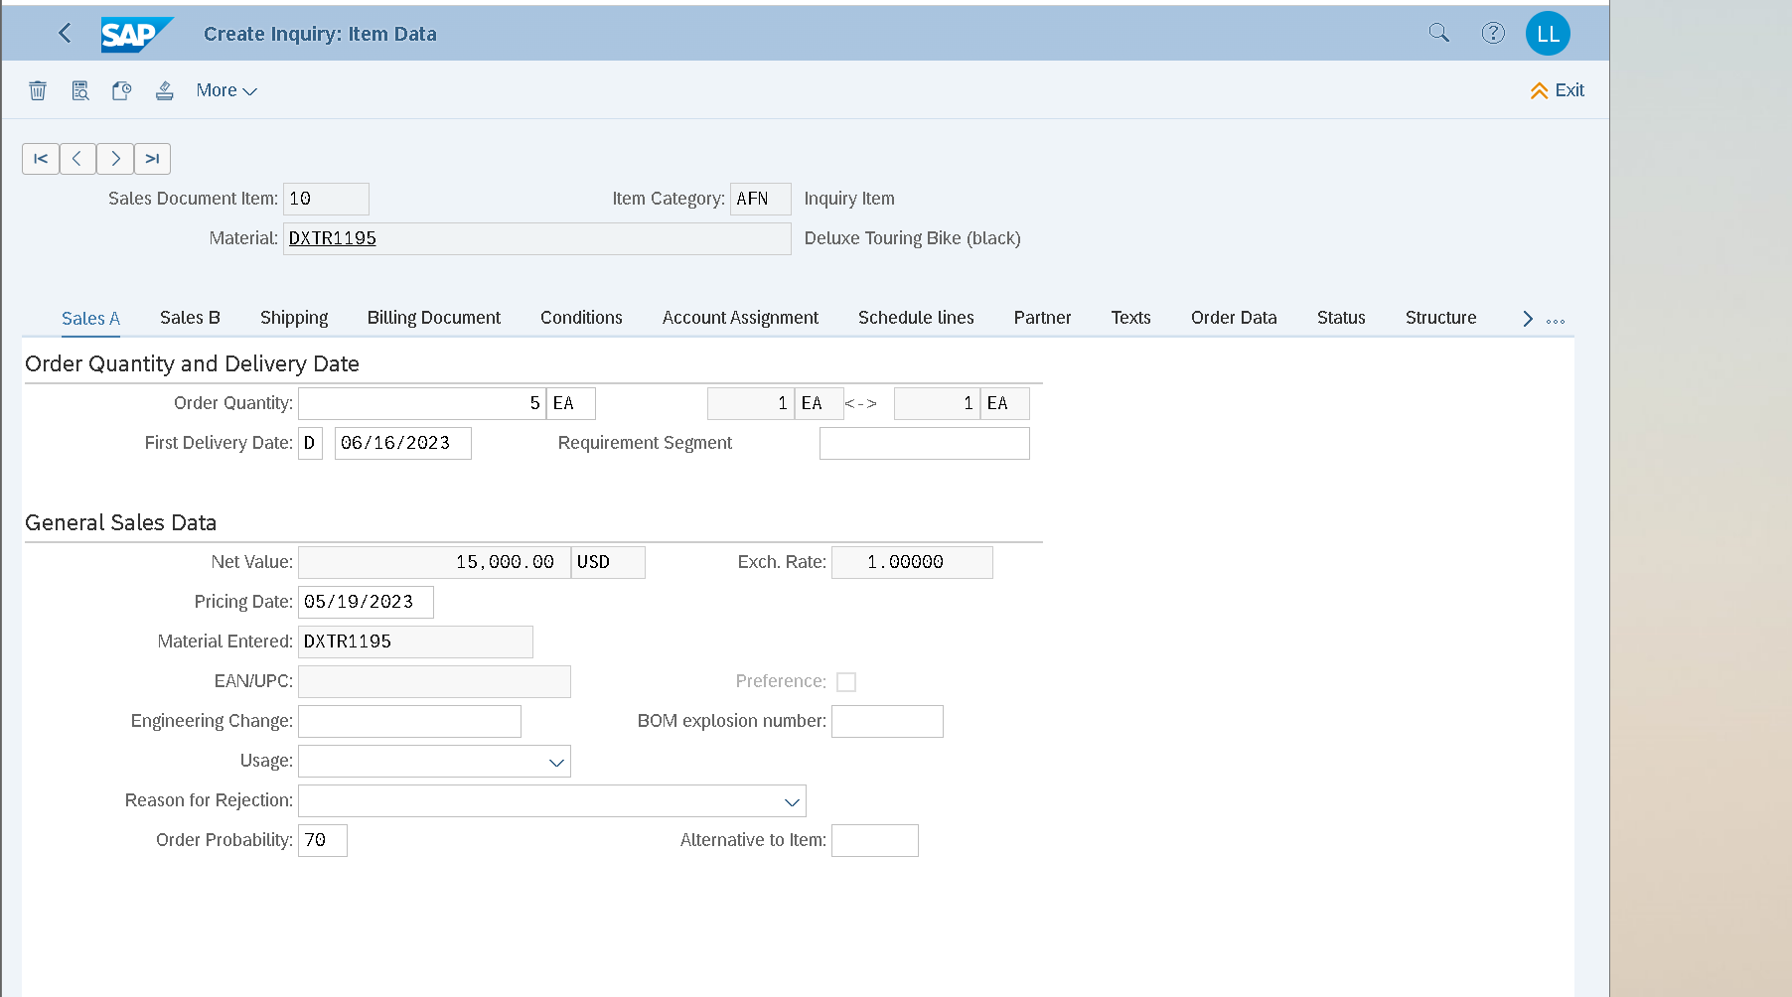

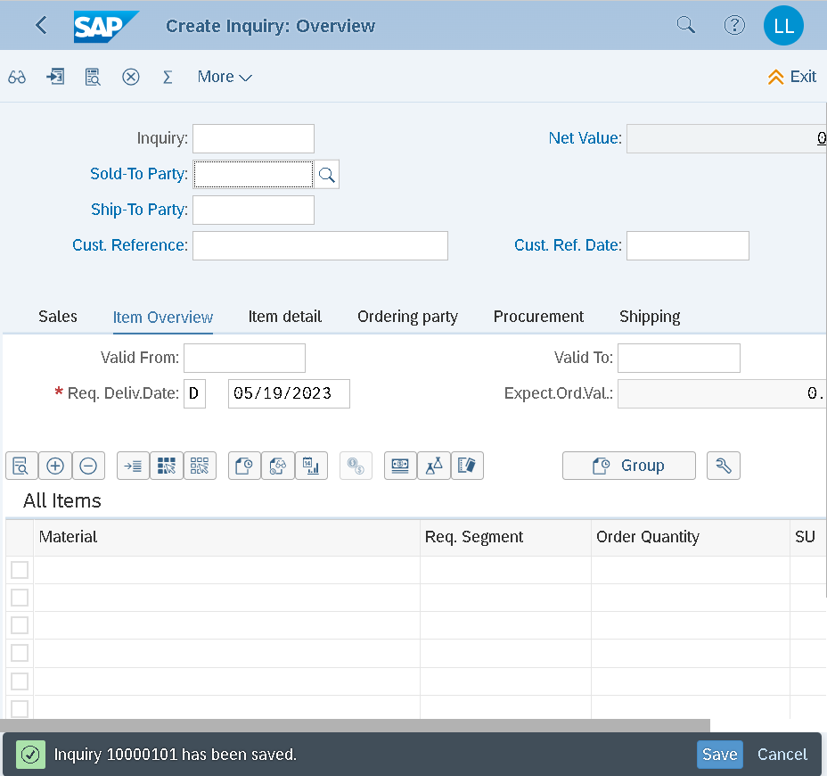
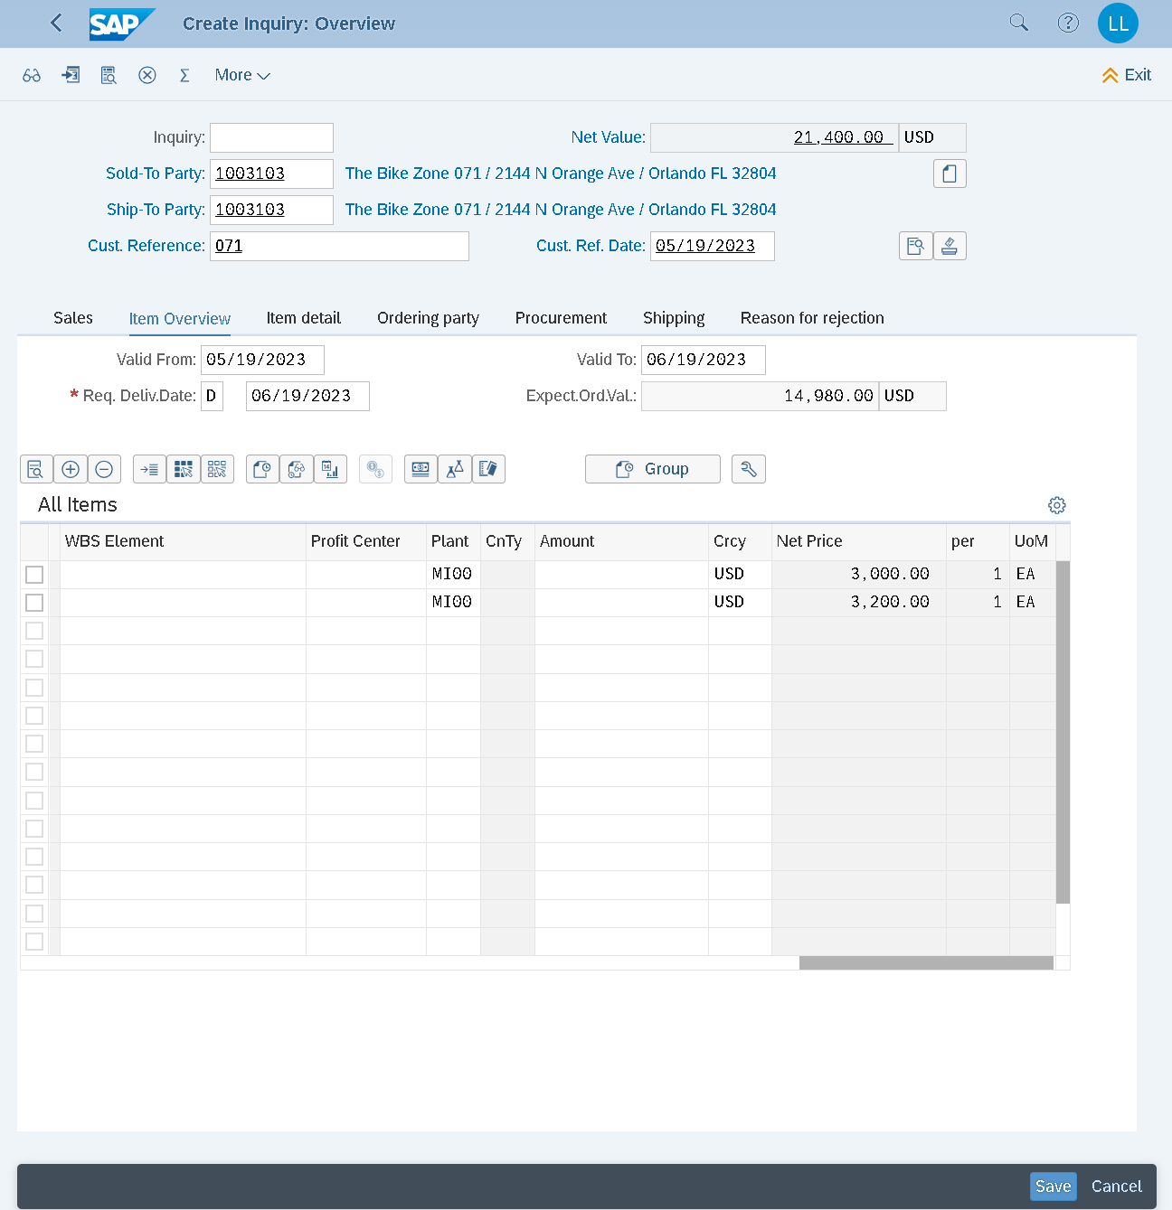

Step5
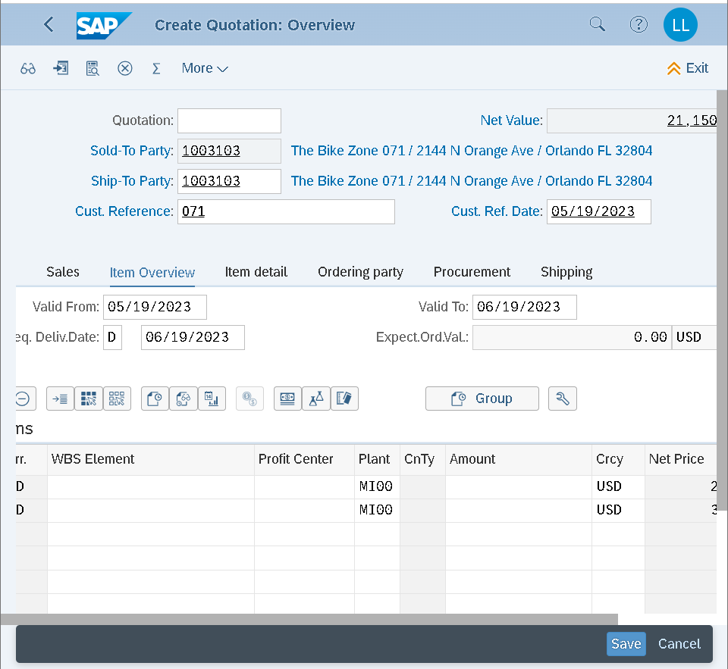
Tạo quotation (đơn báo giá) có option “Create with reference” chuyển dữ liệu từ Inquiry number để gắn với Yêu cầu báo giá của kh
21400: 5 xe DXTR = 15k; 2 xe PRTR = 6400 (3200*2) => thao tac chiết khấu từng sp hoặc tổng đơn hàng
Apply discount 5% cho DXTR (giảm $250 5 xe/$50 mỗi xe) => new total price =21150
PR00 price (retail/gross price)
K004 trade discount
SKT0 (cash discount)
Surcharge after discount
Tax
Net value (net price)

Step6
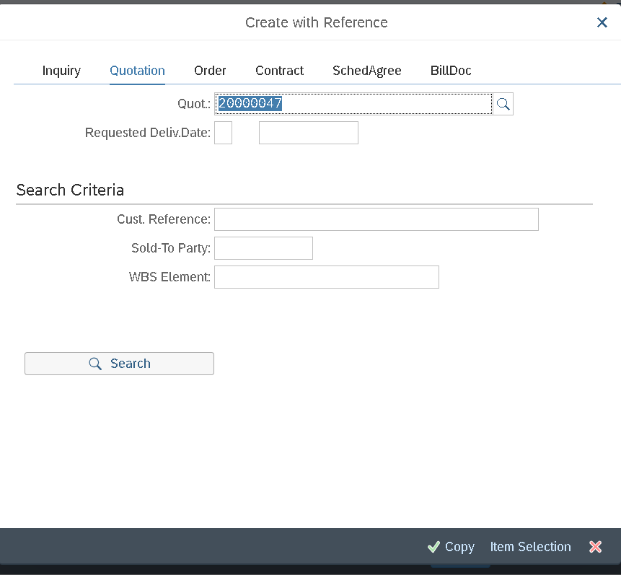
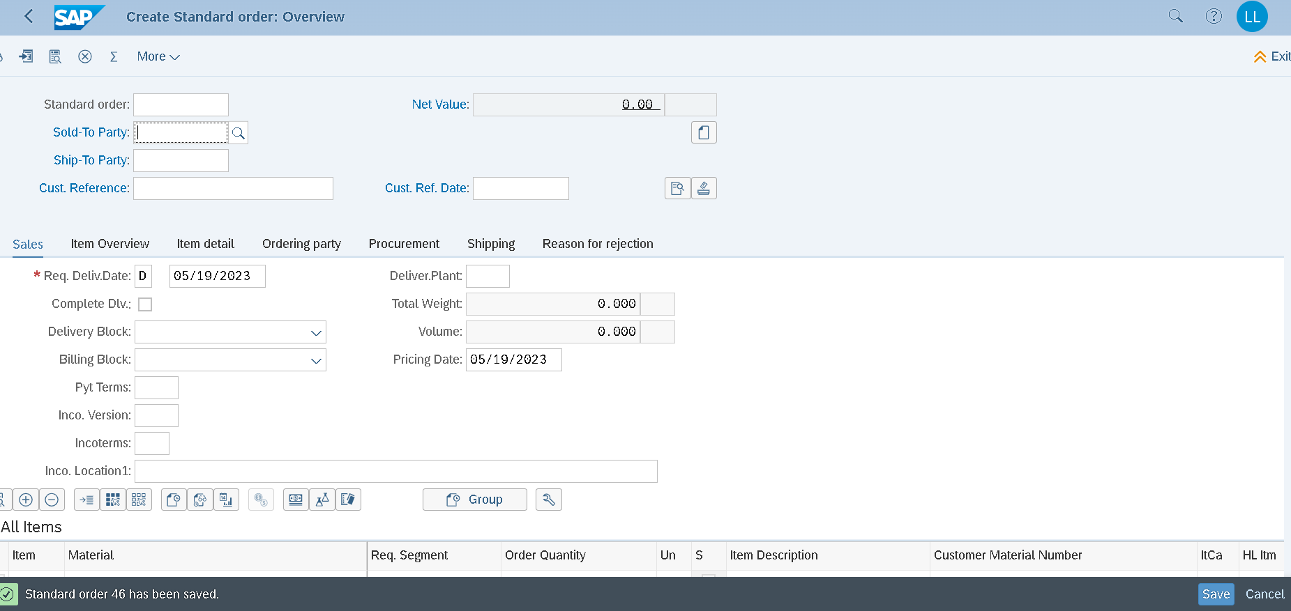
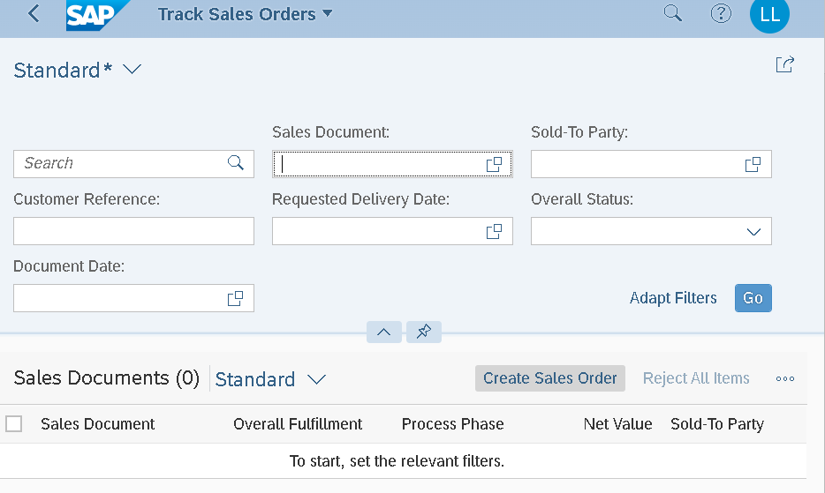

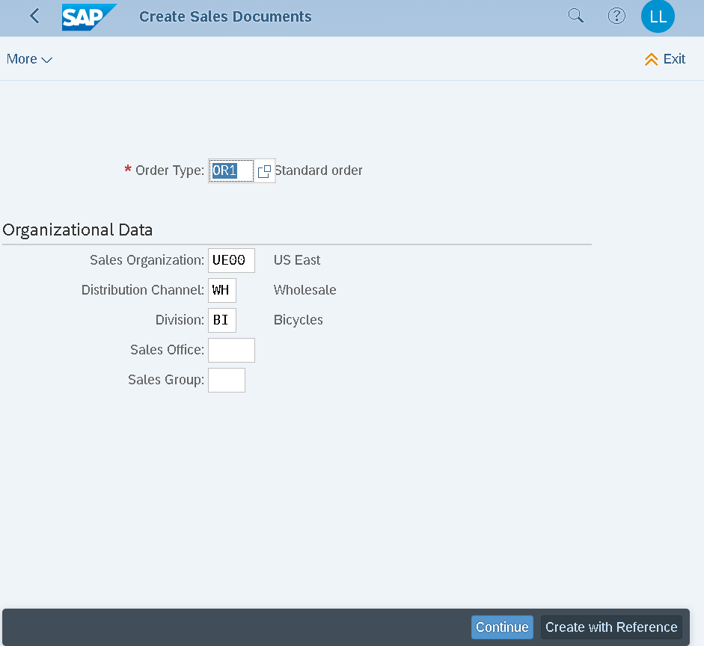

Create with ref: search theo Customer ref hoặc Quotation number

Step7
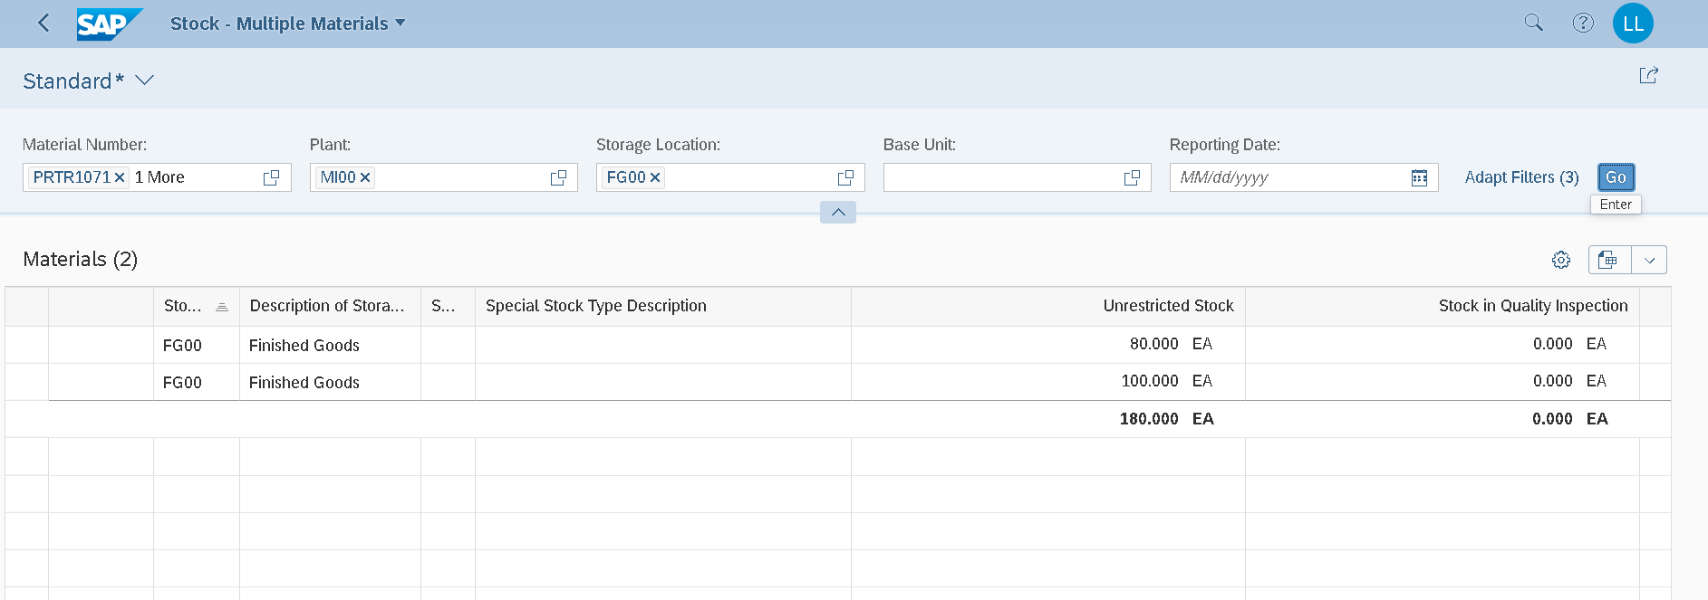
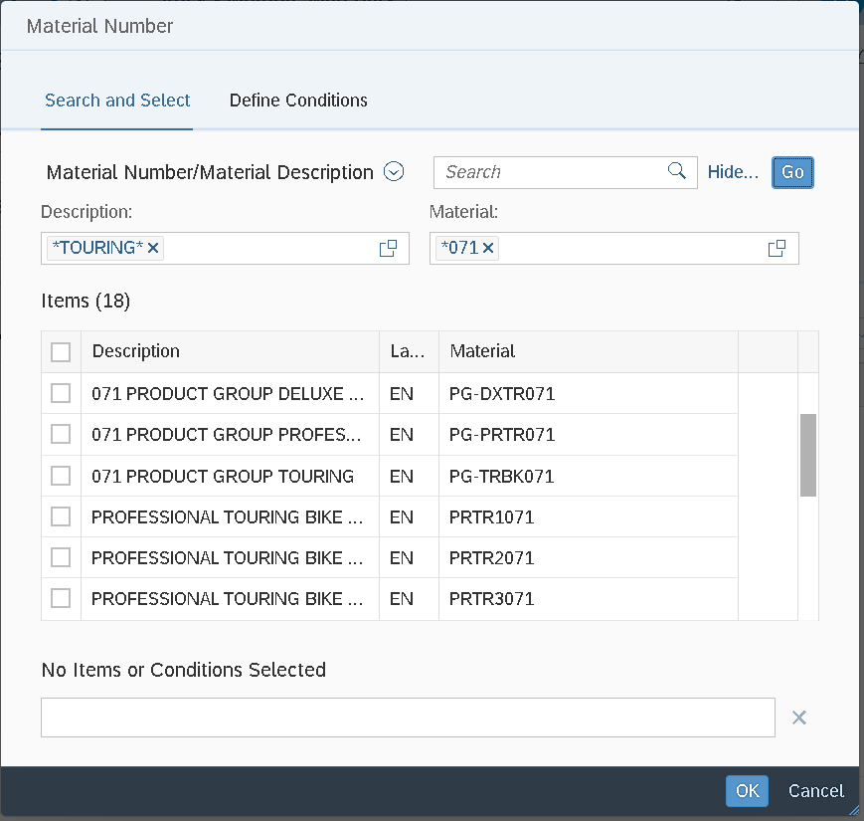
Check stock status: search => bấm Go để tìm (nếu chỉ Enter ko hiện kết quả tìm)

 | Điền Plant, Storage loc
 | Check số lượng stock ban đầu 80/100 (để đối chiếu lại sau khi xuất hàng bán)

Step8
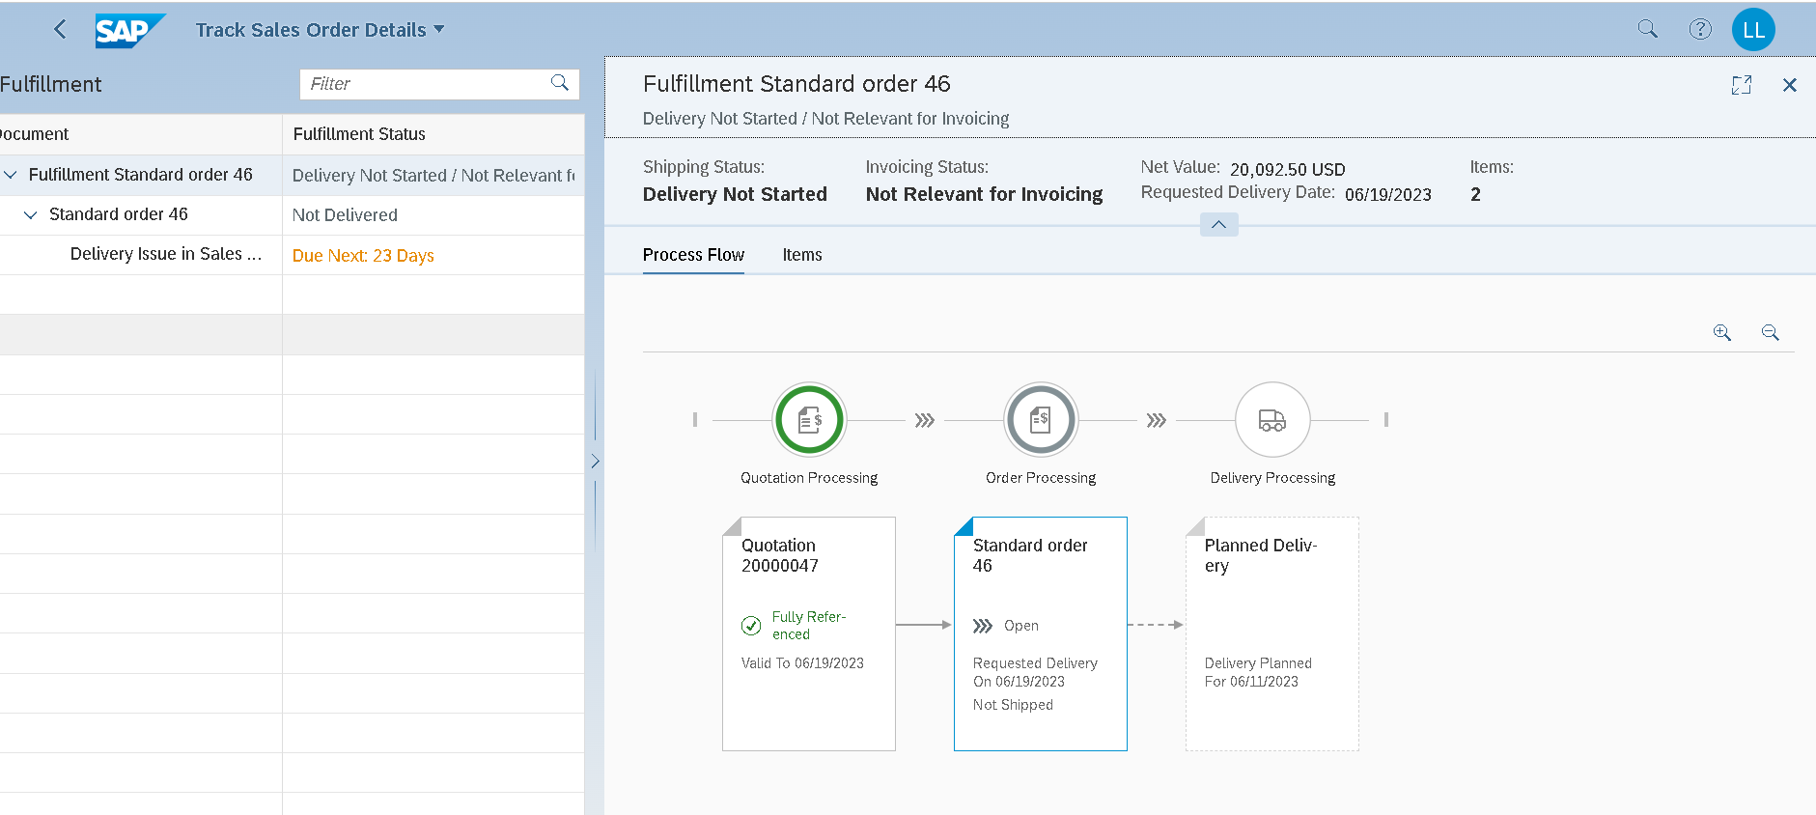

Step10
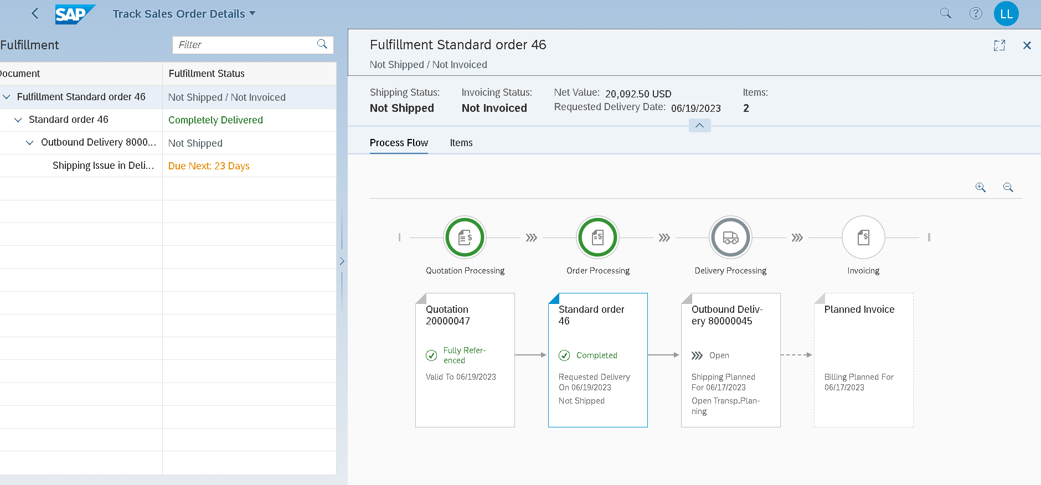

In the header area, the shipping status (Not shipped; previously: Delivery Not Started) and the billing status (Not invoiced, previously: Not Relevant for Invoicing) have also changed
note Outbound deliveries number: 80000045

Step11
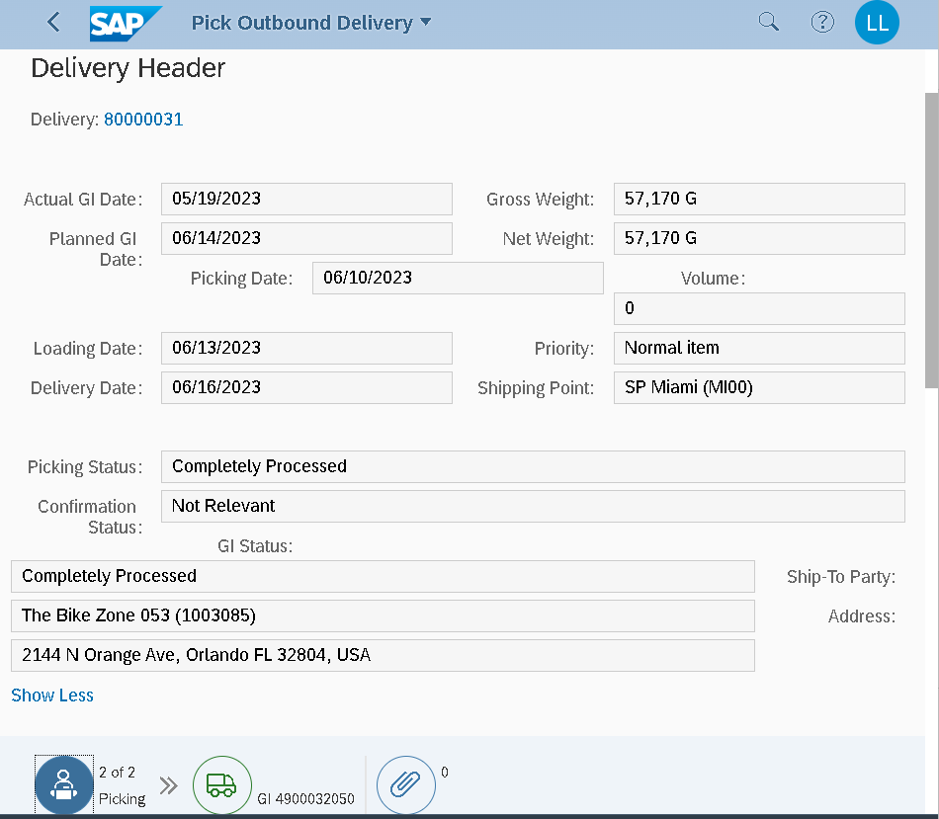

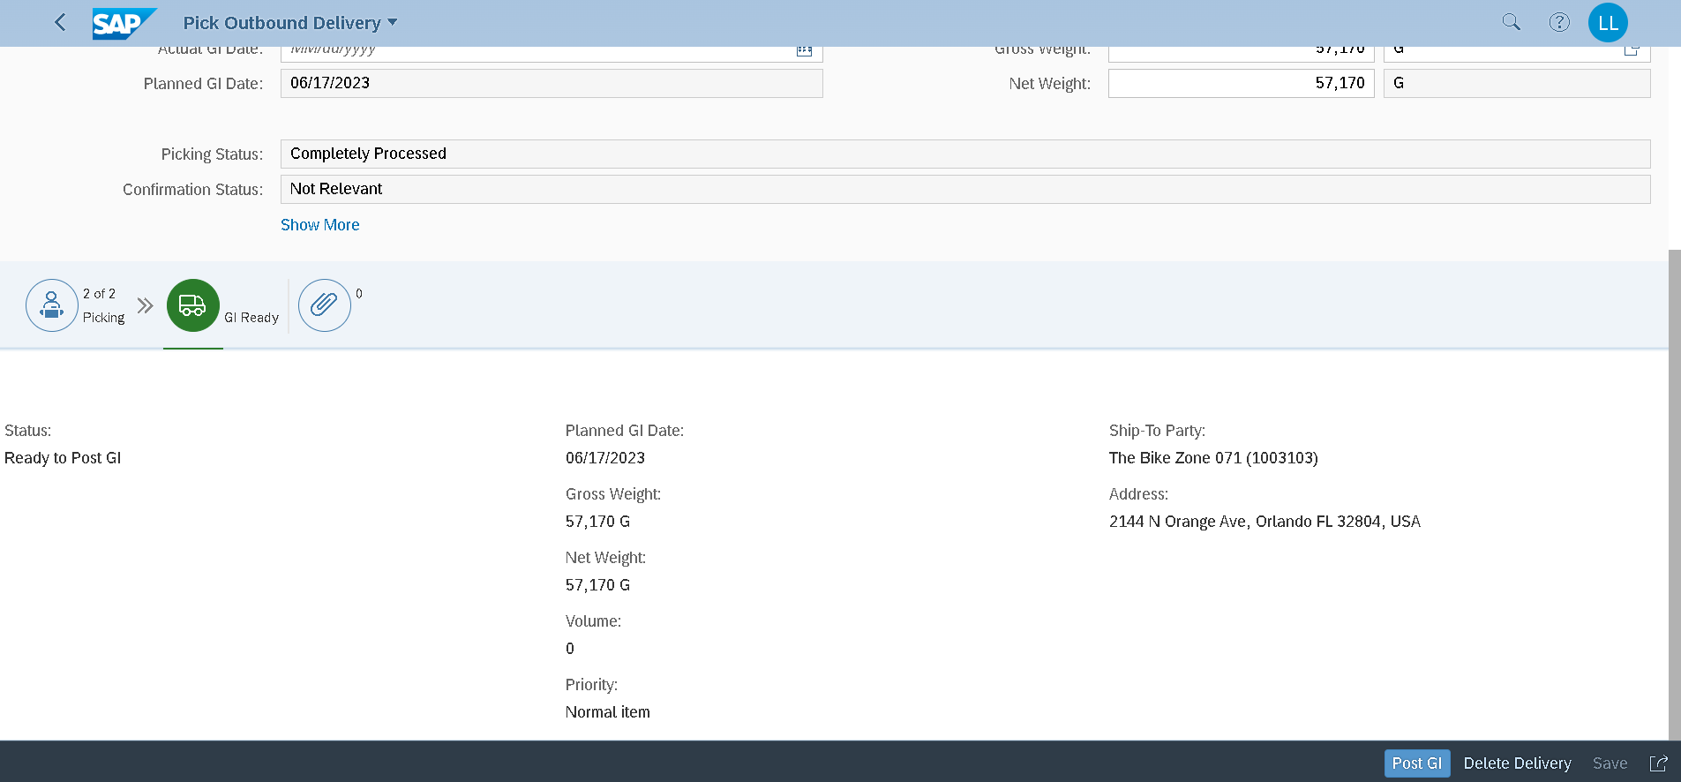

Step12
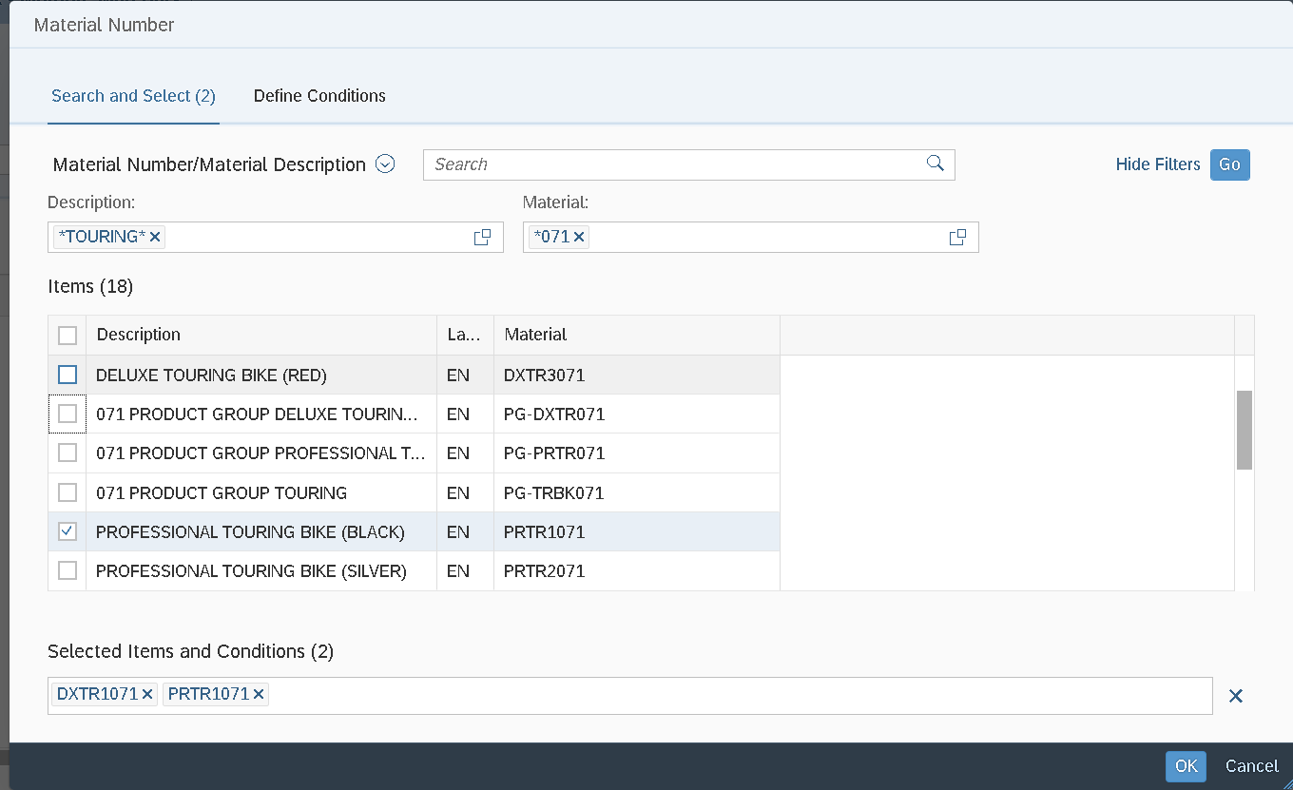

Step13
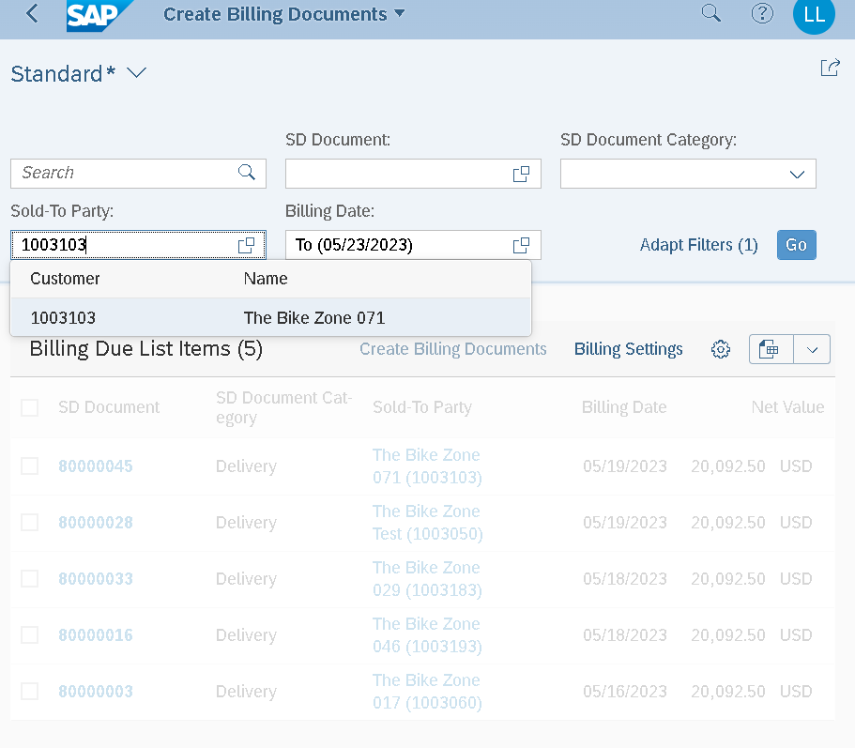

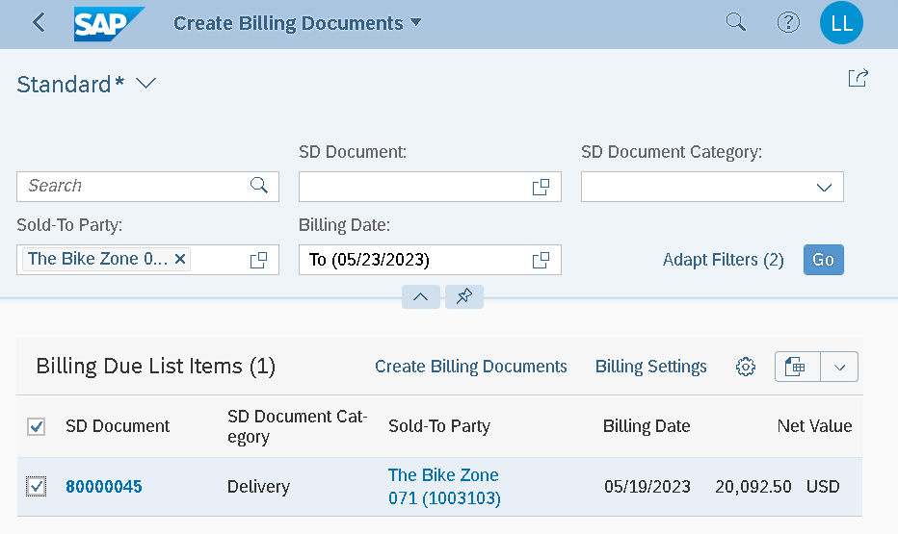

Step14
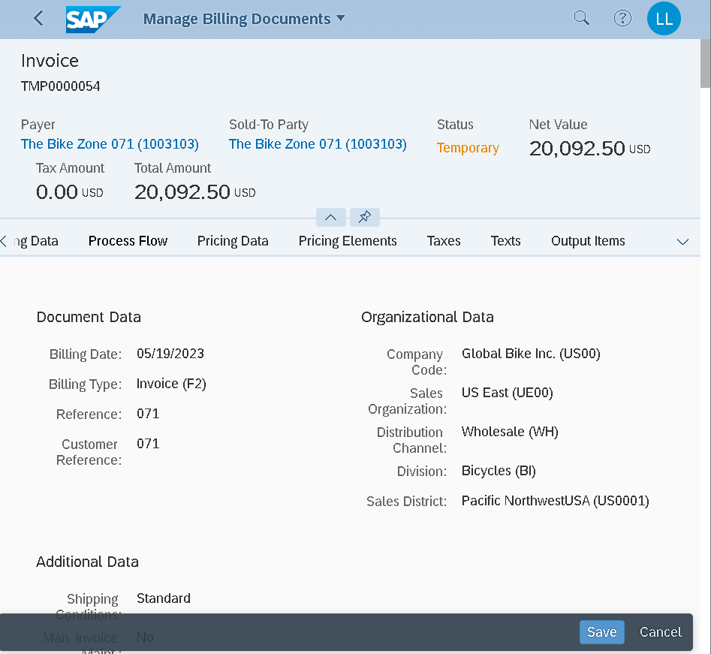

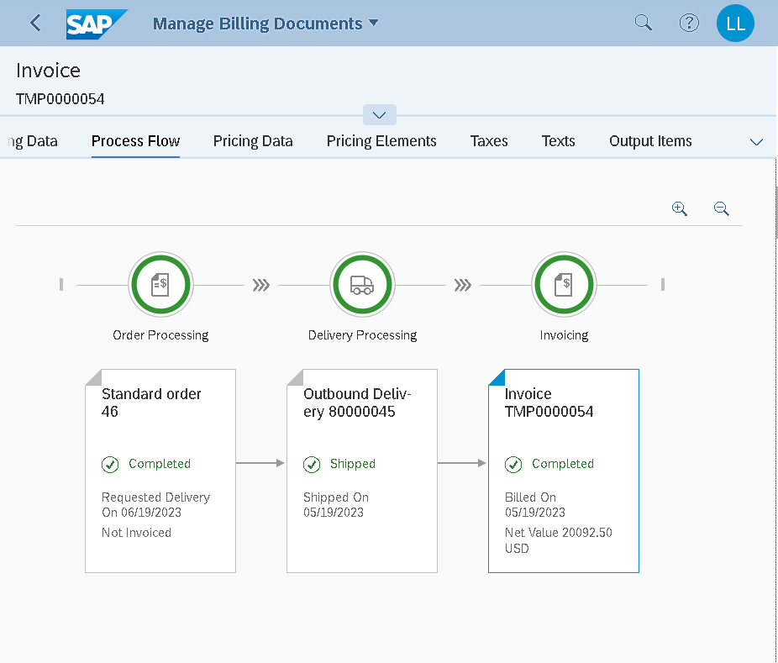

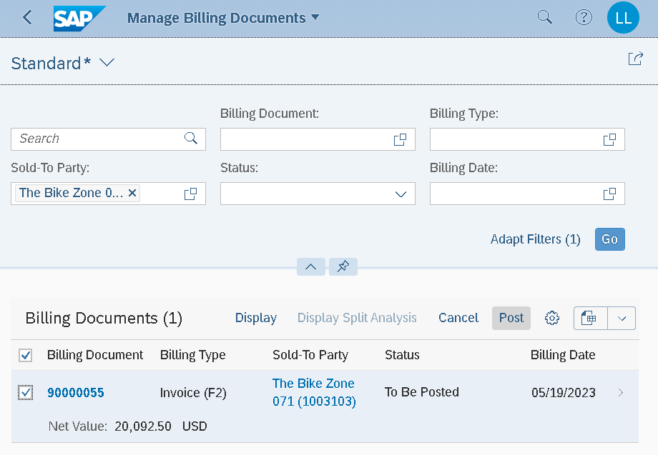

Step15
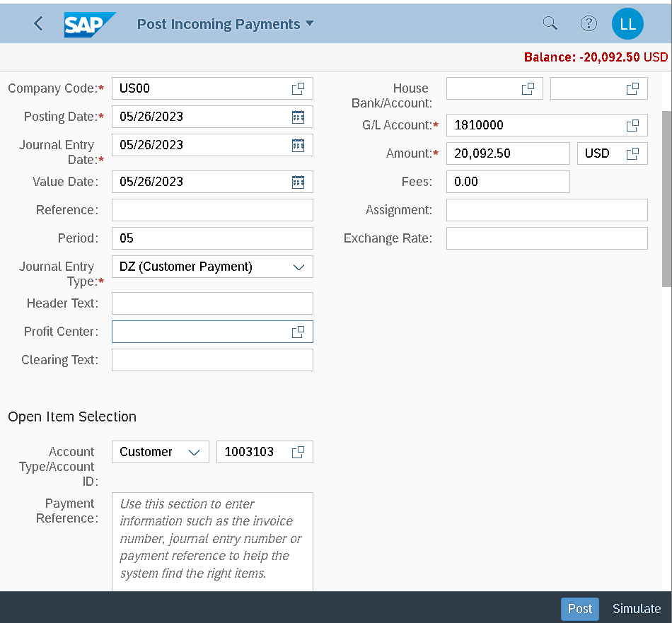

Em quên chụp màn hình Doc number

Step16
